2024_04_data
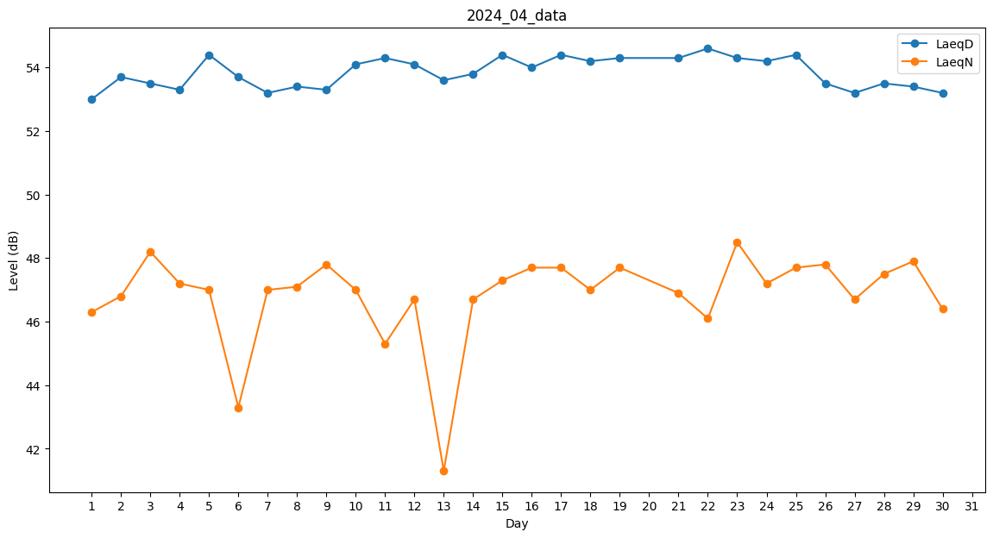
Day | LaeqD | LaeqN
1 | 53 | 46.3
2 | 53.7 | 46.8
3 | 53.5 | 48.2
4 | 53.3 | 47.2
5 | 54.4 | 47
6 | 53.7 | 43.3
7 | 53.2 | 47
8 | 53.4 | 47.1
9 | 53.3 | 47.8
10 | 54.1 | 47
11 | 54.3 | 45.3
12 | 54.1 | 46.7
13 | 53.6 | 41.3
14 | 53.8 | 46.7
15 | 54.4 | 47.3
16 | 54 | 47.7
17 | 54.4 | 47.7
18 | 54.2 | 47
19 | 54.3 | 47.7
20 | 53.6 | 0
21 | 54.3 | 46.9
22 | 54.6 | 46.1
23 | 54.3 | 48.5
24 | 54.2 | 47.2
25 | 54.4 | 47.7
26 | 53.5 | 47.8
27 | 53.2 | 46.7
28 | 53.5 | 47.5
29 | 53.4 | 47.9
30 | 53.2 | 46.4

